1 Первичная обработка данных
Первичная обработка данных

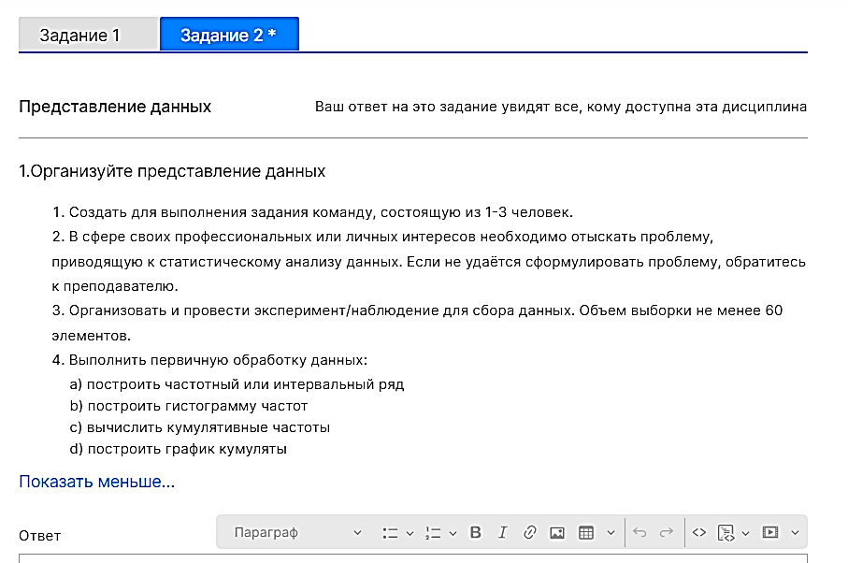
Возраст 1-го ребёнка |  | Анализирую данные о возрасте детей ЛПР, что взял из моей модели данных.
5 |  |  |  | 1) Скопировал столбцы данных
6 |  |  |  | Возраст детей на этот лист
6 |  |  |  | 2) Каждый столбец привратил в таблицу
6 |  |  |  | 3) Настроил фильтры
6
6 |  |  |  | 4) Так как разброс возраста большой составляю интервальный ряд
6 |  |  |  | Средние значения диапозонов | 2 | 6.5 | 12.5 | 17.5 | 22.5
7 |  |  |  | Возраст | (1;5] | (5;10] | (10;15] | (15;20] | (20;25]
7 |  |  |  | Частота | 10 | 50 | 30 | 2 | 2
7 |  |  |  | Кумулятивная | 10 | 60 | 90 | 92 | 94
7 |  |  |  | Медиана | 47 | 47 | 47 | 47 | 47
8 |  |  |  |  |  |  | медиана кумуляты |  | 47
8 |  | Средние значения диапозонов - по оси х
8 |  | Значения медианы по оси у
8 |  | График кумуляты - по соответствующим координатам точек х у
8
Кумулята возраста детей
8
8
8
8
8
8
8
9
9
9
9
9
9
10
10
10 |  | х - диапозоны возрастов
10 |  | у - частоты возрастов
10
Гистограмма частот возрастов
10
10
11
11
11
11
11
11
11
11
11
11
11
11
11
11
12
12
12
12
12
12
13
14
14
14
14
14
14
19
20
21
23

Возраст 2-го ребёнка
2
3
4
4
4
5
5
5
5
6
6
6
6
7
8
8
8
9
10
10
11
14
15
27

Возраст 3-го ребёнка
7
7
8
8
 | Примечание: Мне следовало объединить данные о возрасте всех детей в 1 таблицу.
 | Так рассчёты было бы легче производить

 | Сделаю так ниже

 | Возраст детей |  | Частоты всех возрастов детей
 | 2 |  | Возраст | Частота
 | 3 |  | 2 | 1
 | 4 |  | 3 | 1
 | 4 |  | 4 | 3
 | 4 |  | 5 | 5
 | 5 |  | 6 | 10
 | 5 |  | 7 | 7
 | 5 |  | 8 | 17 | Мода
 | 5 |  | 9 | 7
 | 5 |  | 10 | 9
 | 6 |  | 11 | 15
 | 6 |  | 12 | 6
 | 6 |  | 13 | 1
 | 6 |  | 14 | 7
 | 6 |  | 15 | 1
 | 6 |  | 19 | 1
 | 6 |  | 20 | 1
 | 6 |  | 21 | 1
 | 6 |  | 23 | 1
 | 6 |  | 27 | 1
 | 7
 | 7
 | 7
 | 7
 | 7
 | 7
 | 7
 | 8
 | 8
 | 8
 | 8
 | 8
 | 8
 | 8
 | 8
 | 8
 | 8
 | 8
 | 8
 | 8
 | 8
 | 8
 | 8
 | 8
 | 9
 | 9
 | 9
 | 9
 | 9
 | 9
 | 9
 | 10
 | 10
 | 10
 | 10
 | 10
 | 10
 | 10
 | 10
 | 10
 | 11
 | 11
 | 11
 | 11
 | 11
 | 11
 | 11
 | 11
 | 11
 | 11
 | 11
 | 11
 | 11
 | 11
 | 11
 | 12
 | 12
 | 12
 | 12
 | 12
 | 12
 | 13
 | 14
 | 14
 | 14
 | 14
 | 14
 | 14
 | 14
 | 15
 | 19
 | 20
 | 21
 | 23
 | 27

2 Исследовательский анализ дан
Исследовательский анализ данных

1 Анализ характеристик положения
Характеристика | Обозначение | Значение | Что характерезует | Как вычисляется
Мода | Mо | 8 | Наиболее часто встречающееся значение | Число с максимальной частотой
Медиана | Me | 9 | Число, половина элементов набора данных не меньше него, а другая половина не больше | 1. Набор данных упорядочивается по возрастанию 2. Если число эл. в наборе данных - нечётное, то значение по середине и есть медиана. 3. Если число эл. В наборе - чётное, то ср. ар. Значений по середине и есть медиана.
Выборочное среднее | x¯ | 9.6 | ср. ар. всех эл. набора | ср. ар. всех эл. набора
Первый квартиль | Q1 | 7 | Значения эл. Набора данных делящие набор данных на части, где часть эл. Имеет меньшее значение, а часть - большее, чем значение квартиля | ((n + 1) / 4) -й элемент упорядоченного набора данных |  | 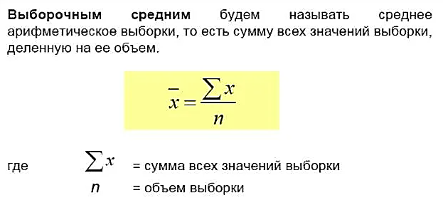
Третий квартиль | Q3 | 11 |  | (3(n + 1) / 4) -й элемент упорядоченного набора данных

2 Анализ характеристики разброса
Характеристика | Обозначение | Значение | Что характерезует | Как вычисляется
Межквартальный размах (размах) | IQR | 4 | Размах, т.е. разность между Q3 и Q1. Применяется для отсеивания искажений в значениях эл. Набора данных, что находятся в первых и последних 25% эл. Набора данных | Q3 - Q1
Дисперсия генеральной совокупности | σ² | 16.6 | ???????????????????????????????????????????????????????????????????????????????????????????????????????? |  | Нужно объяснение
Выборочная дисперсия | s² | 16.8 | ???????????????????????????????????????????????????????????????????????????????????????????????????????????????????????????????????????????????????????????? | 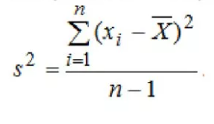 | Нужно объяснение
Среднеквадратичное (стандартное) отклонение | s | 4.1 | Насколько далеко может быть значение данных от среднего значения набора данных (Т.е. какого значения) | √(s²) | Нужно объяснение
Коэфициент вариации | v | 0.43 | Используется для сравнения двух совокупностей. отношение стандартного отклонения к среднему значению выборки. |  | Если совокупность - это набор элементов, то она у меня 1. Как возможен этот расчёт?

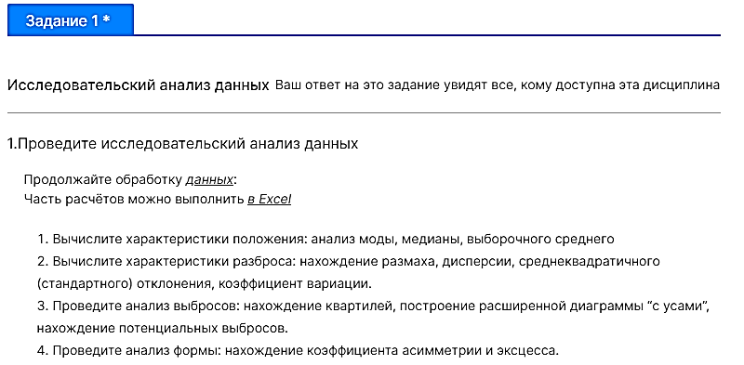
3 Анализ выбросов
Построение Коробковой диаграммы
https://voxt.ru/korobchataya-diagramma-v-excel/
Подготовительная таблица
Статистики | Значения
Minimum | 2
Q1 | 7
Me | 9
Q3 | 11
Maximum | 27

Итоговая таблица для построения
Разницы | Значения
Minimum | 2
Q1-Min | 5
Me-Q1 | 2
Q3-Q2 | 4
Max-Q3 | 16

Коробчатая диаграмма

 |  |  |  | Построю эту диаграмму от руки, чтобы получилось красиво
 |  |  |  | https://ru.wikihow.com/%D0%BF%D0%BE%D1%81%D1%82%D1%80%D0%BE%D0%B8%D1%82%D1%8C-%D0%BA%D0%BE%D1%80%D0%BE%D0%B1%D1%87%D0%B0%D1%82%D1%83%D1%8E-%D0%B4%D0%B8%D0%B0%D0%B3%D1%80%D0%B0%D0%BC%D0%BC%D1%83

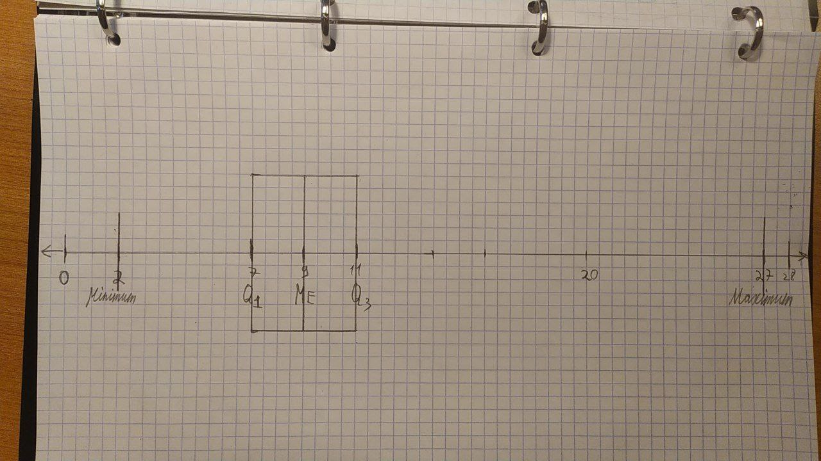

4 Анализ формы
Характеристика | Обозначение | Значение | Что характерезует | Как вычисляется
Коэффициент асиметрии | A | 1.52 | характеризует степень несимметричности распределения ( плотности распределения ) относительно его среднего
Коэффициент эксцесса | E | 4.03 | показывает крутизну кривой распределения относительно кривой стандартного нормального распределения

